Gaspésie
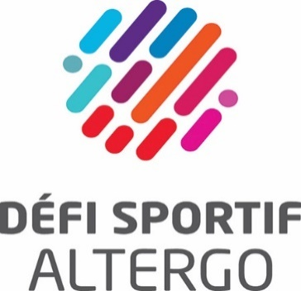
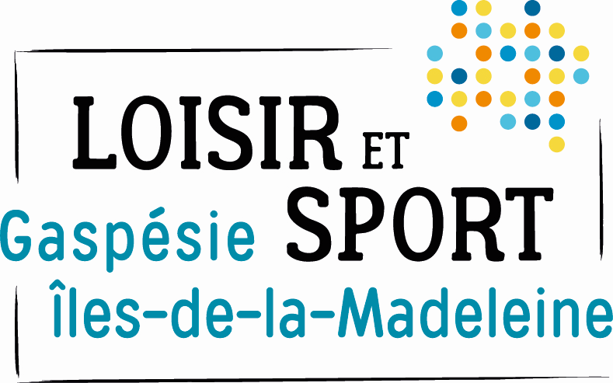
 | FORMULAIRE D'INSCRIPTION
 | Mini-Défi sportif AlterGo en Gaspésie
 | Défi Boccia
 | 9-Jun-22

 | Centre récréatif Desjardins
 | 119, rue Bois-Hébert
 | Bonaventure, Qc
 | G0C 1E0

Veuillez compléter ce formulaire et le retourner à francoisg@altergo.ca au plus tard le 3 mai 2022.

1. Contact

École / Centre de réadaptation / organisation :
Ville
Personne contact :
Courriel :
Téléphone :

2. Inscriptions

Équipe 1: |  | Nom de l'accompagnateur:
Nom des participants | Date de naissance | Sexe | Limitation fonctionnelle | Spécification | Grandeur T-shirt

Équipe 2: |  | Nom de l'accompagnateur:
Nom des participants | Date de naissance | Sexe | Limitation fonctionnelle | Spécification | Grandeur T-shirt

Équipe 3: |  | Nom de l'accompagnateur:
Nom des participants | Date de naissance | Sexe | Limitation fonctionnelle | Spécification | Grandeur T-shirt

Équipe 4: |  | Nom de l'accompagnateur:
Nom des participants | Date de naissance | Sexe | Limitation fonctionnelle | Spécification | Grandeur T-shirt

Nombre total d’inscriptions : |  | X 20$ = | - $

Le paiement doit être fait par dépôt direct ou par chèque à l'URLS GIM à l’adresse suivante :
8, boulevard Perron Est, C.P. 99, Caplan (QC) G0C 1H0

